软件安装
１、下载软件
python3
https://www.python.org/downloads/

Git-2.22.0-64-bit.exe
https://fossies.org/windows/misc/Git-2.22.0-64-bit.exe/

TortoiseGit-2.8.0.0-64bit.msi
https://download.tortoisegit.org/tgit/2.8.0.0/

VSCodeUserSetup-x64-1.35.1.exe
https://filehippo.com/zh/download_visual-studio-code/

a5m2_2.14.1_x64.zip
https://www.vector.co.jp/soft/dl/winnt/business/se422726.html

mysql
https://dev.mysql.com/downloads/mysql/

２、按顺序安装上面的软件，基本上默认就行

再c盘下面右键
输入
https://github.com/xiazi124020/jcltk

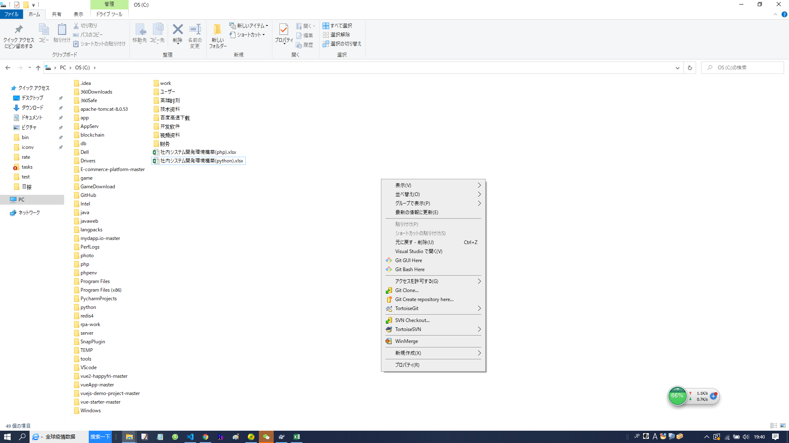

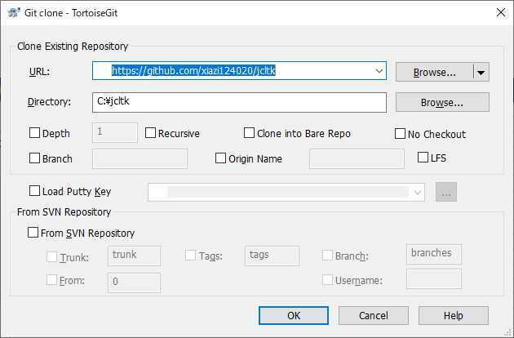

点击OK
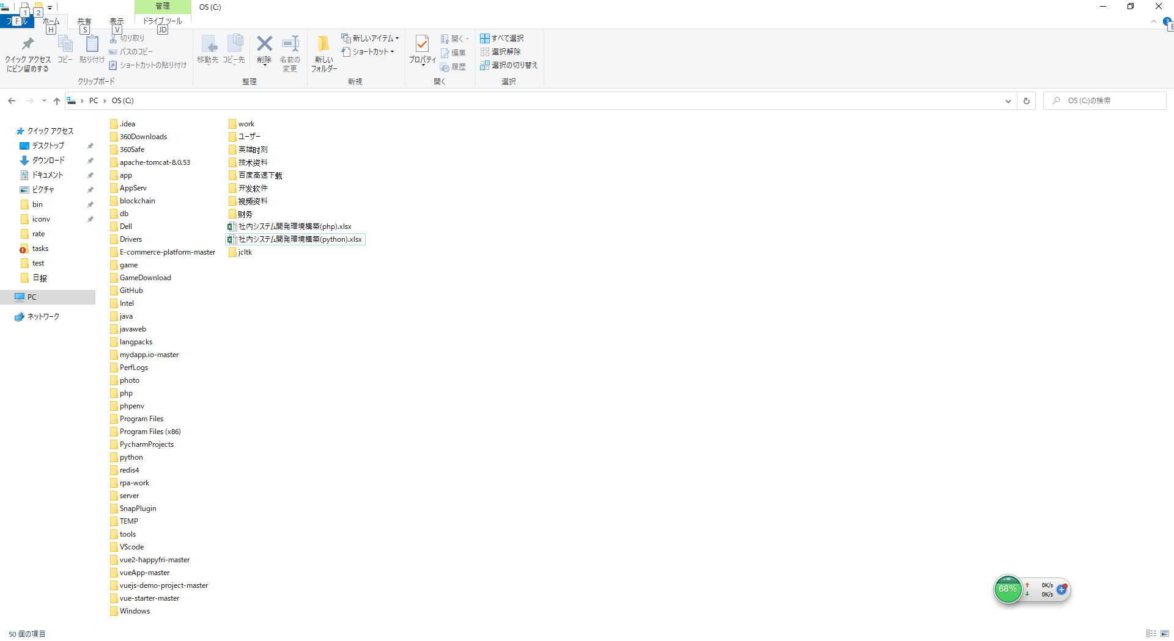

git基本操作

1，比如你新建一个test文件
然后返回C:\AppServ目录

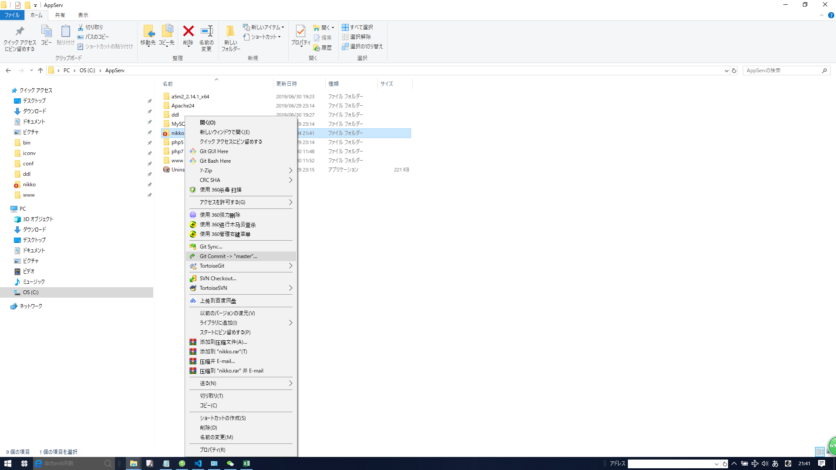

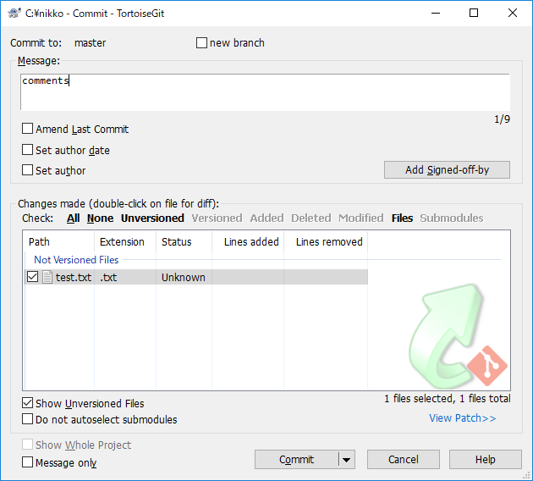

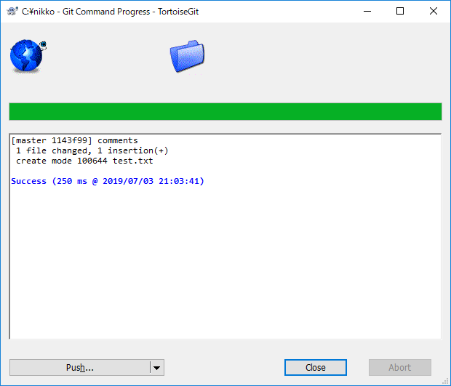

这个只是提交到本地库
往服务器提交需要push
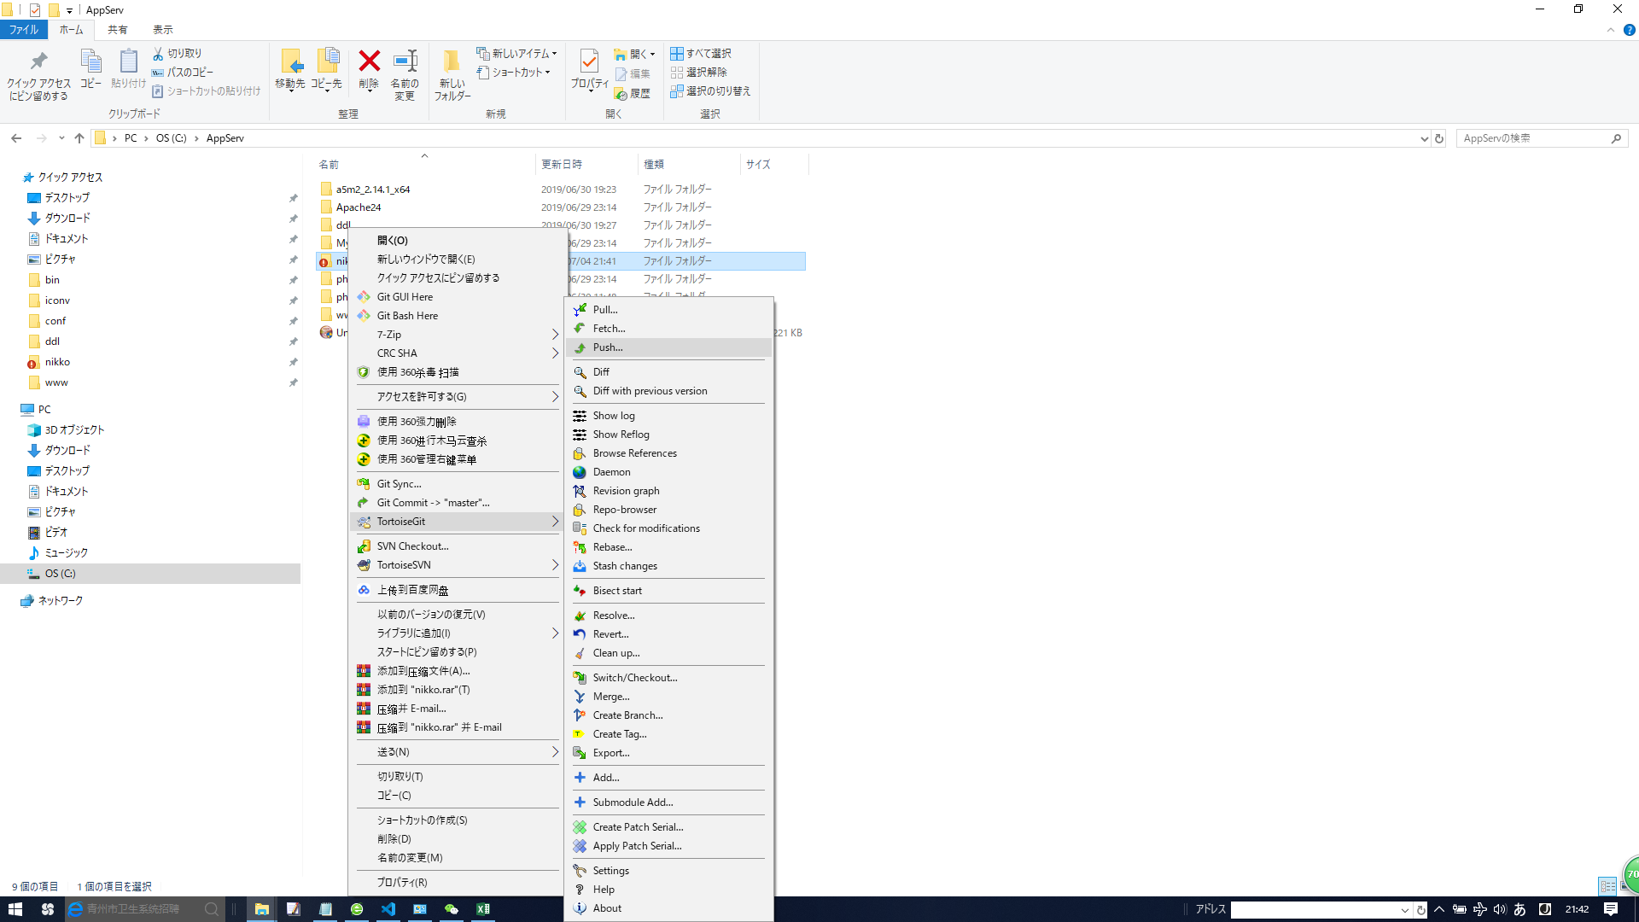

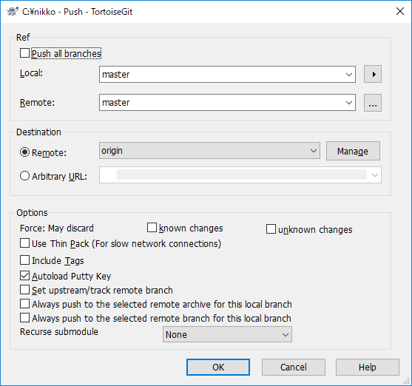

 | 这里会让你输入git账户

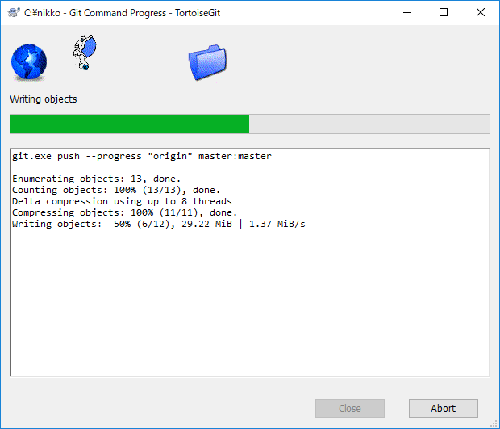

一般是先commit，然后pull(从服务器上下东西)，然后push

工程设置
1，mysql创建数据库

打开命令行，cd到mysql的bin目录下面输入下面命令，连接mysql，之后会让你输密码
mysql -u root -p

进mysql之后，输入下面命令创建数据库

create DATABASE 数据库名;
数据库名字任意，自己随便起名

2，打开vscode，左上角选择文件夹，打开我们的工程，jcktk，下图
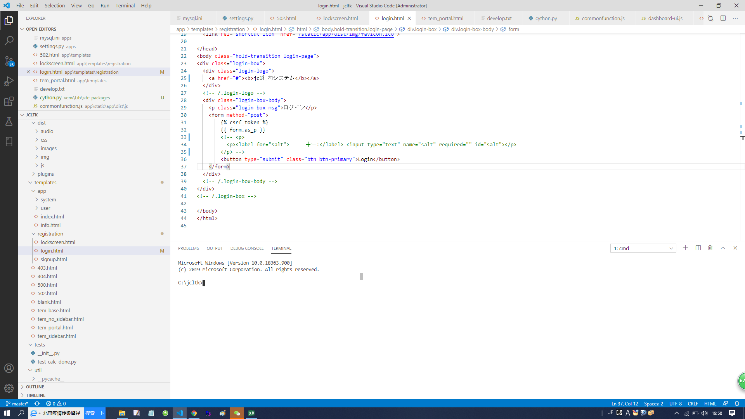

在上图红框内输入命令
pip install -r requirements.txt

完了之后输入命令
python manage.py migrate

把mysql配置改成自己的
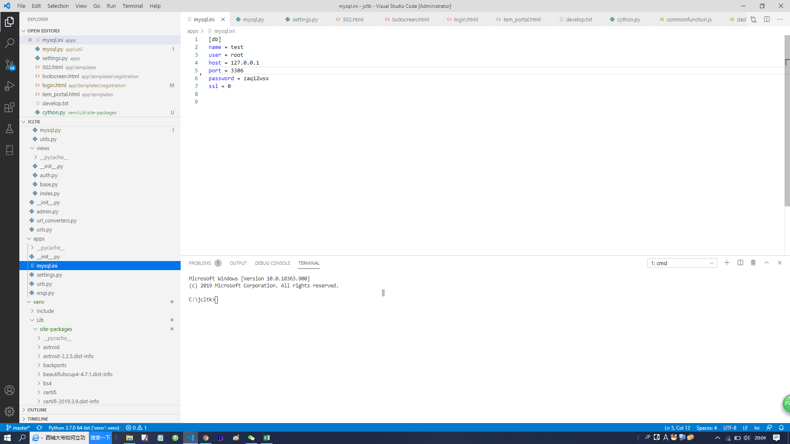

创建超级用户
python manage.py createsuperuser
Username: admin
Email address: admin@admin.com
Password:
Password (again):
Superuser created successfully.

完了之后尝试启动服务

python manage.py runserver

出现以下信息，表示正确配置好了

Watching for file changes with StatReloader
Performing system checks...

System check identified no issues (0 silenced).
June 20, 2020 - 20:05:57
Django version 2.2, using settings 'apps.settings'
Starting development server at http://127.0.0.1:8000/
Quit the server with CTRL-BREAK.

打开浏览器输入
http://127.0.0.1:8000/jcltk
出现登录页面

http://127.0.0.1:8000/admin
用上面的超级用户登录，可以创建个人用户

